工事写真チェックリスト
下水道自費工事 工事写真チェックリスト
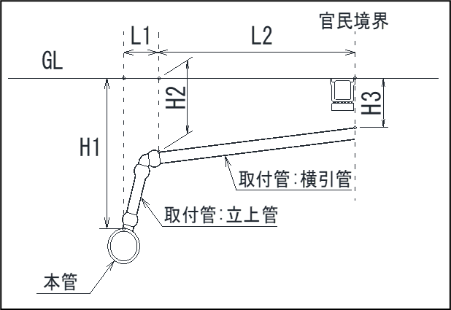

 |  |  |  | H1：本管土被り深さ

 |  |  |  | H2：横引管起点の土被り深さ

 |  |  |  | H3：横引管終点の土被り深さ
 |  |  |  | （終点は官民境界）

 |  |  |  | L1：H1～H2の水平

 |  |  |  | L2：H2～H3の水平

写真リスト（写真帳を作成する際は、どの写真かわかるように記載し、各種状況写真、その他以外の写真も必要に応じて撮影すること）
チェック欄 | 項目 | チェック欄 | 項目 | チェック欄 | 項目
 | 舗装版切断 |  | 土被り H3 |  | 路盤（厚さがわかるように）
 | 舗装版破砕 |  | 管路延長（実延長） |  | 仮舗装
 | 掘削完了（掘削幅、延長、本管確認） |  | 管路水平距離 L1 |  | 本舗装（幅、延長、厚さがわかるように）
 | 砂基礎（厚さがわかるように） |  | 管路水平距離 L2 |  | 区画線
 | 管削孔状況 |  | 他構造物との離隔 |  | 各種状況写真
 | 支管取付状況 |  | 防護砂（厚さがわかるように） |  | その他
 | 土被り H1 |  | 埋戻し(巻出し厚20㎝以下）
 | 土被り H2 |  | 埋設シート（管頂から30cm以上）
※遠景、近景を撮影し、数値が読み取れるように撮影してください。

